勤怠管理(受講生)
プロジェクト名 |  |  |  | システム名 |  | 画面レイアウト設計書 |  |  |  |  |  |  |  | 作成者 | 作成日 |  | 更新者 | 更新日
0 |  |  |  | LMS学習管理システム |  | 勤怠管理(受講生) |  |  |  |  |  |  |  | 髙野 | 2017-09-14 |  | FUSE：本江 | 2018-02-02

 | 画面イメージ
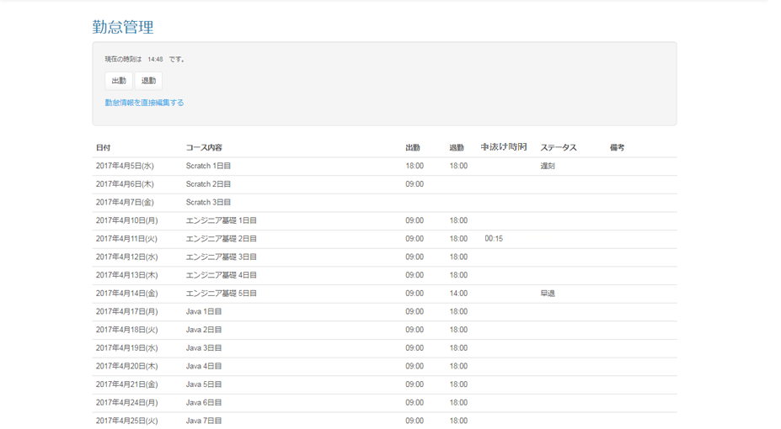

 | 出力仕様
 | No | 項目名 |  |  | データ元 |  |  |  |  | 備考
 |  |  |  |  | テーブル名 |  |  | フィールド
 | 現在時刻表示
 | 1 | 現在時刻 |  |  | - |  |  | -
 | 勤怠情報一覧
 | 2 | 日付 |  |  | m_section |  |  | date |  | ログインしているユーザのLMSユーザIDから、日付、セクション名、出勤時刻、 退勤時刻、中抜け時間、ステータス、備考を全件取得。

 | 3 | セクション名 |  |  | m_section |  |  | section_name
 | 4 | 出勤時刻 |  |  | t_student_attendance |  |  | training_start_time
 | 5 | 退勤時刻 |  |  | t_student_attendance |  |  | training_end_time
 | 6 | 中抜け時間 |  |  | t_student_attendance |  |  | blank_time |  | DB：15 →表示：00:15（表示最小値） DB：30 →表示：00:30 DB：45 →表示：00:45 ︙ DB:465 →表示：07:45（表示最大値）

 | 7 | ステータス |  |  | t_student_attendance |  |  | status |  | 1="欠席",2="遅刻",3="早退",4="遅刻&早退" 出勤時刻と退勤時刻から該当するものを表示

 | 8 | 備考 |  |  | t_student_attendance |  |  | note

 | ◆『出勤』押下時

 | 入力仕様
 | No | 項目名 |  |  | 物理名 |  | コントロール |  | 必須 | 桁数 | 最大値 | 最小値 |  | 属性 |  | 備考
 | 1 | 出勤 |  |  | - |  | 送信ボタン |  | - | - | - | - |  | /lms/attendance/detail/

 | その他 入力仕様
 | No | 項目名 | エラー条件 |  |  |  |  | 挙動 |  |  |  |  | エラー文
 | 1 | ロール | ログインしているユーザーが受講生以外の場合 |  |  |  |  | エラー文が表示される。 |  |  |  |  | 実行する権限がありません
 | 2 | 日付 | 押下した日付が研修日外だった場合 |  |  |  |  |  |  |  |  |  | 研修のない日に出退勤を記録することはできません。直接編集してください。

 | 3 | 出勤時刻 | 出勤情報が既に入力されている場合 |  |  |  |  |  |  |  |  |  | 本日の勤怠情報は既に入力されています。 直接編集してください。

 | その他 仕様
 | ・「勤怠情報の登録が完了しました」と表示される。
 | ◆『退勤』押下時

 | 入力仕様
 | No | 項目名 |  |  | 物理名 |  | コントロール |  | 必須 | 桁数 | 最大値 | 最小値 |  | 属性 |  | 備考
 | 1 | 退勤 |  |  | - |  | 送信ボタン |  | - | - | - | - |  | /lms/attendance/detail/

 | その他 入力仕様
 | No | 項目名 | エラー条件 |  |  |  |  | 挙動 |  |  |  |  | エラー文
 | 1 | ロール | ログインしているユーザーが受講生以外の場合 |  |  |  |  | エラー文が表示される。 |  |  |  |  | 実行する権限がありません

 | 2 | 日付 | 押下した日付が研修日外だった場合 |  |  |  |  |  |  |  |  |  | 研修のない日に出退勤を記録することはできません。直接編集してください。

 | 3 | 出勤時刻 | 出勤時刻が未入力の場合 |  |  |  |  |  |  |  |  |  | 出勤情報がないため退勤情報を入力出来ません。
 | 4 | 退勤時刻 | 出勤時刻よりも早い時間を入力した場合 |  |  |  |  |  |  |  |  |  | 退勤時刻は出勤時刻より後でなければいけません。
 |  |  | 退勤時刻が既に入力されている場合 |  |  |  |  |  |  |  |  |  | 本日の勤怠情報は既に入力されています。 直接編集してください。

 | その他 仕様
 | ・「勤怠情報の登録が完了しました」と表示される。

 | ◆『勤怠情報を直接編集する』押下時

 | 入力仕様
 | No | 項目名 |  |  | 物理名 |  | コントロール |  | 必須 | 桁数 | 最大値 | 最小値 |  | 属性 |  | 備考
 | 1 | 勤怠情報を直接編集する |  |  | - |  | リンク |  | - | - | - | - |  | /lms/attendance/update/

 | その他 入力仕様
 | No | 項目名 | エラー条件 |  |  |  |  | 挙動 |  |  |  |  | エラー文
 | 1 | ロール | 受講生、講師、管理者以外のユーザーで押下した場合 |  |  |  |  | 不正アクセス画面へ遷移する。 |  |  |  |  | -
 | 2 | ロール LMSユーザID | 受講生のユーザーかつLMSユーザーIDに値が入っていない場合(受講生以外のユーザーかつ、LMSユーザーIDがnullの場合)

勤怠管理(企業担当者)
プロジェクト名 |  |  | システム名 |  | 画面レイアウト設計書 |  |  | 作成者 | 作成日 | 更新者 | 更新日
0 |  |  | LMS学習管理システム |  | 勤怠管理(企業担当者) |  |  | 寺岡 | 2017-11-06 | FUSE：本江 | 2018-02-02

 | 画面イメージ
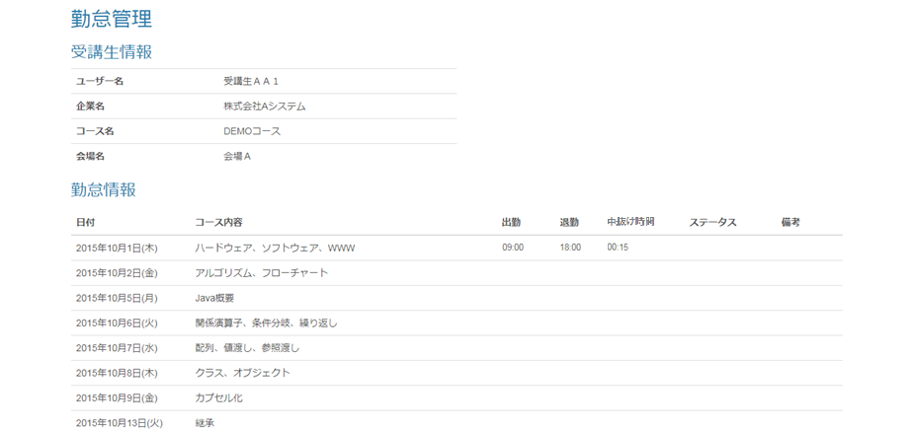

 | 出力仕様
 | No | 項目名 |  | データ元 |  |  | 備考
 |  |  |  | テーブル名 |  | フィールド
 | 受講生情報
 | 1 | ユーザー名
 | 2 | 企業名
 | 3 | コース名
 | 4 | 会場名
 | 勤怠情報一覧
 | 5 | 日付 |  | m_section |  | date | ログインしているユーザのLMSユーザIDから、日付、セクション名、出勤時刻、退勤時刻、中抜け時間、ステータス、備考を全件取得。

 | 6 | セクション名 |  | m_section |  | section_name
 | 7 | 出勤時刻 |  | t_student_attendance |  | training_start_time
 | 8 | 退勤時刻 |  | t_student_attendance |  | training_end_time
 | 9 | 中抜け時間 |  | t_student_attendance |  | blank_time | DB：15 →表示：00:15（表示最小値） DB：30 →表示：00:30 DB：45 →表示：00:45 ︙ DB:465 →表示：07:45（表示最大値）

 | 10 | ステータス |  | t_student_attendance |  | status | 1="欠席",2="遅刻",3="早退",4="遅刻&早退" 出勤時刻と退勤時刻から該当するものを表示

 | 11 | 備考 |  | t_student_attendance |  | note

勤怠管理(育成担当者)
プロジェクト名 |  |  | システム名 |  | 画面レイアウト設計書 |  |  | 作成者 | 作成日 | 更新者 | 更新日
0 |  |  | LMS学習管理システム |  | 勤怠管理(育成担当者) |  |  | 髙野 | 2017-11-01 | FUSE：本江 | 2018-02-02

 | 画面イメージ
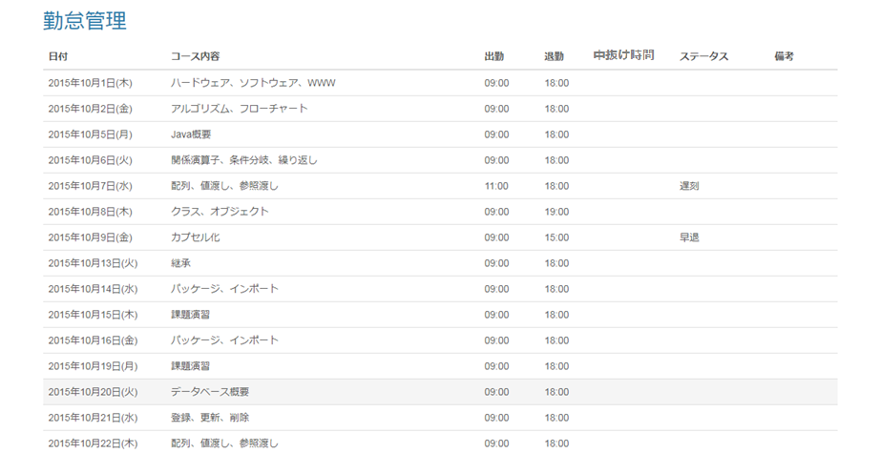

 | 出力仕様
 | No | 項目名 |  | データ元 |  |  | 備考
 |  |  |  | テーブル名 |  | フィールド
 | 勤怠情報一覧
 | 1 | 日付 |  | m_section |  | date | ログインしているユーザのLMSユーザIDから、日付、セクション名、出勤時刻、退勤時刻、中抜け時間、ステータス、備考を全件取得。

 | 2 | セクション名 |  | m_section |  | section_name
 | 3 | 出勤時刻 |  | t_student_attendance |  | training_start_time
 | 4 | 退勤時刻 |  | t_student_attendance |  | training_end_time
 | 5 | 中抜け時間 |  | t_student_attendance |  | blank_time | DB：15 →表示：00:15（表示最小値） DB：30 →表示：00:30 DB：45 →表示：00:45 ︙ DB:465 →表示：07:45（表示最大値）

 | 6 | ステータス |  | t_student_attendance |  | status | 1="欠席",2="遅刻",3="早退",4="遅刻&早退" 出勤時刻と退勤時刻から該当するものを表示

 | 7 | 備考 |  | t_student_attendance |  | note

